笔记匹配
笔记ID | 笔记封面 | 笔记标题 | 发布链接 | 发布时间 | 笔记形式 | 点赞 | 收藏 | 评论 | 互动量 | 测试时间
6369c89b00000000090138a0 | 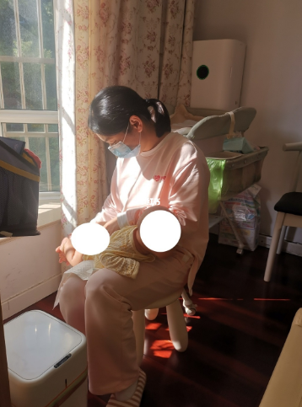 | 强烈推荐我家月嫂！坐标杭州江浙沪可接 | https://www.xiaohongshu.com/discovery/item/6369c89b00000000090138a0 | 2022-11-08 | 图文 |  |  |  |  | 2022-12-01
6343d994000000001d027638 | 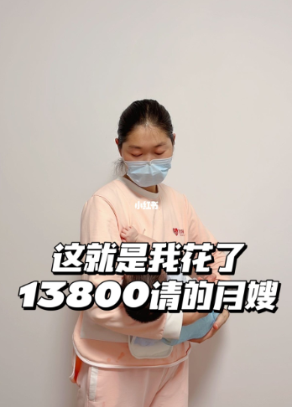 | 坐标杭州，13800请的月嫂到底怎么样? | https://www.xiaohongshu.com/discovery/item/6343d994000000001d027638 | 2022-10-10 | 图文 |  |  |  |  | 2022-12-05

